LUNES
TITANUIM EDIFICACIONES S.A. DE C.V

Orden de Trabajo para el área de ingeneria

Descricion de Actividad: | Diseño de bitacora de obra
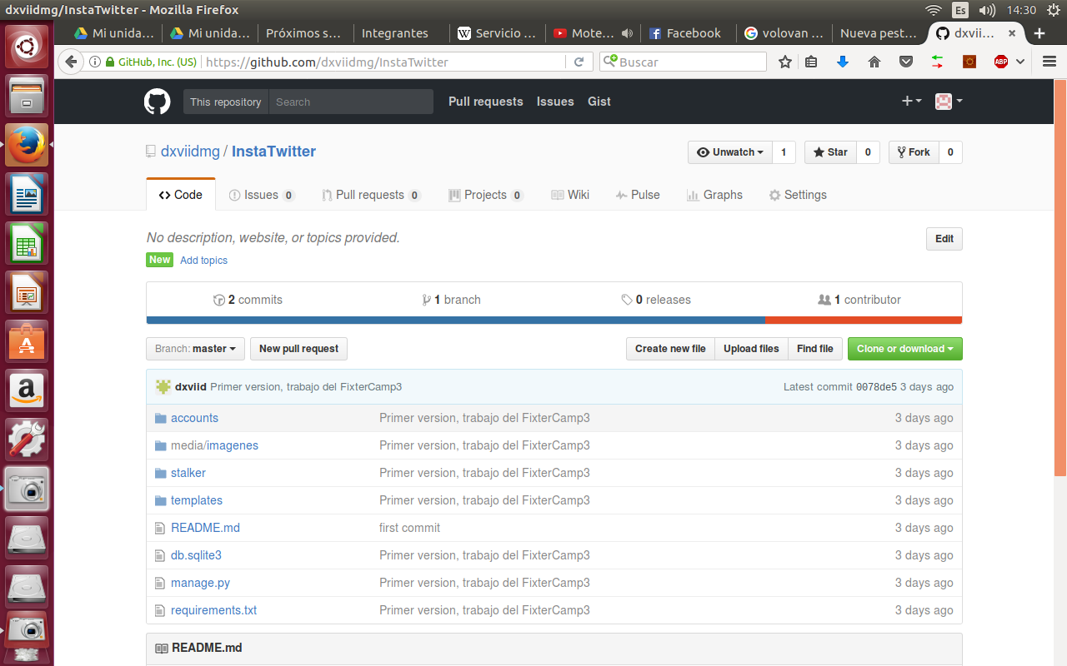
Proyecto: | Desarrollo de plataforma
Departamento: | TI
Realizo: | Ing. David Mejia Guzman
Fecha de realización: | 2-Oct-17
Trabajo realizado | Depuración de codigo

 | 500 lineas de codigo escritas o modificadas, 35 archivos creados o modificados

Evidencias
https://github.com/dxviidmg/Bebederos/tree/version3

Verificado y liberado por: | Ing. Kenia R. Fernández e Ing. Rafael García
Fecha y firma:
Aprobado por: | L.A. Maria Vega
Fecha y firma:
Conclusión
Para la presente semana se realizaron actividades, en las cuales se pudo obtener una culminación del 100% para entrega de tiempo y forma de las actividades propuestas para obtener la información adecuada para el concurso o licitación que se realiza por parte de la empresa TITANUIM EDIFICACIONES S.A. DE C.V. Sujetas a cambios por parte de las bases que saldrán por parte de INIFED, las cuales se avanzarán en cambios para realización de diseños, planos y cotizaciones de material requerido y obtener un costo real de fabricación tanto como de mueble bebedero, techumbre y puerta de la envolvente.

